4.1.10. Análisis competencia
Anexo 11 - Análisis de competencia mediante referenciación comoetitiva
MANÍ PRESENTE EN EL ÁREA METROPOLITANA DE MEDELLÍN
ZONA | CANAL DE VENTA | MARCA | PRECIO | CANTIDAD EN GMS O LBS | TIPO DE PRESENTACIÓN O EMPAQUE | TIPO DE PRESENTACIÓN | CONTIENE CÓDIGO DE BARRAS | CONTIENE INFORMACIÓN NUTRICIONAL | CONTIENE REGISTRO SANITARIO | No. REGISTRO | INDICA FECHA VENCIMIENTO | PERCEPCIÓN SABOR (1 Á 5) | OBSERVACIÓN | FOTO - IMAGEN
AREA METROPOLITANA DE MEDELLÍN | TIENDA DE BARRIO | LA ESPECIAL | $ 700 | 25 | BOLSA METALIZADA | RECUBIERTO HORNEADO TIPO "JAPONÉS" | SI | SI | SI | PSA-001519-2018 | SI | 5 | LO ENUNCIAN COMO MANI KTAKS | 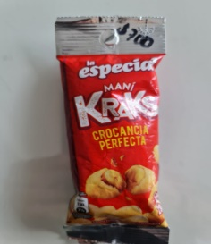
AREA METROPOLITANA DE MEDELLÍN | TIENDA DE BARRIO | VIMANA | $ 700 | 30 | BOLSA PLÁSTICA TRANSPARENTE | MANI RECUBIERTO DE AZÚCAR CARAMELIZADO | NO | NO | NO | N/A | NO | 3 | SIN SER EL MEJOR SABOR DEL MANI, MEJORA COMBINADO CON COCO RECUBIERTO CARAMELIZADO | 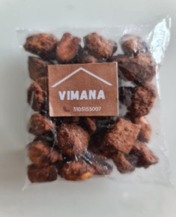
AREA METROPOLITANA DE MEDELLÍN | TIENDA DE BARRIO | METRO MANI | $ 1,200 | 55 | BOLSA PLÁSTICA TRANSPARENTE CON ETIQUETA DE CARTÓN | MANI RECUBIERTO DE AZÚCAR CARAMELIZADO | NO | NO | NO | N/A | SI | 2 | MANI UN POCO CRUDO, COMBINADO CON PASAS, DULCE & SALADO
AREA METROPOLITANA DE MEDELLÍN | TIENDA DE BARRIO | LOS CISNES AZULES | $ 1,000 | 40 | BOLSA PLÁSTICA TRANSPARENTE CON ETIQUETA DE CARTÓN | MANI SALADO | SI | NO | SI | NSA-0067612019 | SI | 4 | MANI PRODUCIDO CON MANI NACIONAL
AREA METROPOLITANA DE MEDELLÍN | TIENDA DE BARRIO | JB MANI | $ 1,000 | 60 | BOLSA PLÁSTICA TRANSPARENTE CON IMPRESIÓN | MANI COMBINADO (DULCE. SALADO & PASAS) | NO | NO | NO | N/A | SI | 4 | INDICAN CON MARCADOR CARACTERÍSTICAS EN EL EMPAQUE & SABOR | 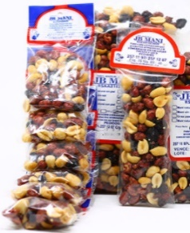
AREA METROPOLITANA DE MEDELLÍN | TIENDA DE BARRIO | BARY | $ 1,200 | 40 | BOLSA METALIZADA | MANI SALADO | SI | SI | SI | NSA-00064492019 | SI | 4 |  | 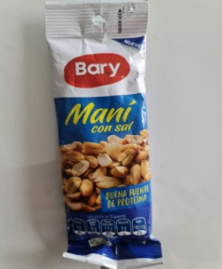
AREA METROPOLITANA DE MEDELLÍN | TIENDA DE BARRIO | BARY | $ 1,200 | 40 | BOLSA METALIZADA | MANI CONFITADO | SI | SI | SI | NSA-00064492019 | SI | 3 | CONTIENE SEMILLAS DE CHÍA
AREA METROPOLITANA DE MEDELLÍN | TIENDA DE BARRIO | BARY | $ 500 | 20 | BOLSA METALIZADA | MANI CONFITADO | SI | SI | SI | NSA-00064492019 | SI | 3 | CONTIENE SEMILLAS DE CHÍA
AREA METROPOLITANA DE MEDELLÍN | TIENDA DE BARRIO | HATSU | $ 2,000 | 40 | BOLSA METALIZADA | MANI SALADO | SI | SI | SI | NSA-0012552016 | SI | 5
AREA METROPOLITANA DE MEDELLÍN | TIENDA DE BARRIO | FRITO LAY | $ 2,000 | 40 | BOLSA METALIZADA | MEZCLA | SI | SI | SI | RSAD-21163314 | SI | 5 | MEZCLA MANI SALADO, MANI CRUJIENTE Y ARÁNDANOS | 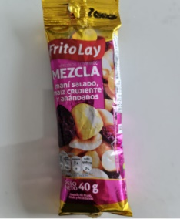
AREA METROPOLITANA DE MEDELLÍN | TIENDA DE BARRIO | MANICERO LA ESPECIAL | $ 900 | 25 | BOLSA METALIZADA | MANI SALADO | SI | SI | SI |  | SI | 5
AREA METROPOLITANA DE MEDELLÍN | TIENDA DE BARRIO | EL EMPERADOR | $ 500 | 30 | BOLSA PLÁSTICA TRANSPARENTE CON ETIQUETA DE PAPEL | MANI DULCE | NO | NO | NO | N/A | SI | 3 |  | 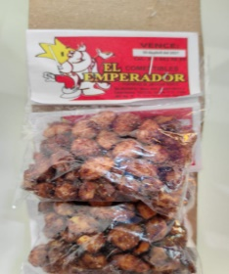
AREA METROPOLITANA DE MEDELLÍN | DOLLAR CITY | DEL ALBA | $ 1,000 | 35 | BOLSA METALIZADA | MANI SALADO, DULCE & COMBINADO | SI | SI | SI | NSA-0012762019 | SI | 5 | AMPLIA VARIEDAD | 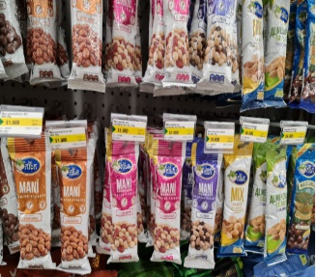
AREA METROPOLITANA DE MEDELLÍN | TIENDA DE BARRIO | SIN MARCA | $ 2,000 | 45 | BOLSA PLÁSTICA TRANSPARENTE | MIX DE MANI CON FRUTOS SECOS PREMIUM | NO | NO | NO | NO | N/A | 4
AREA METROPOLITANA DE MEDELLÍN | CENTRAL MAYORISTA | SIN MARCA | $ 2,500 | 45 | BOLSA PLÁSTICA TRANSPARENTE | MIX DE MANI Y FRUTOS CON AVELLANA | NO | NO | NO | NO | N/A | 3 |  | 